TM09、TM10系列电机（124#） 综合测试
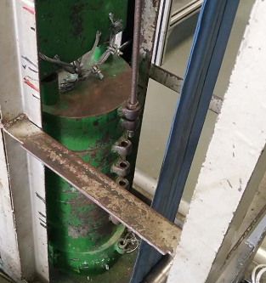
1.电机装入综合测试台
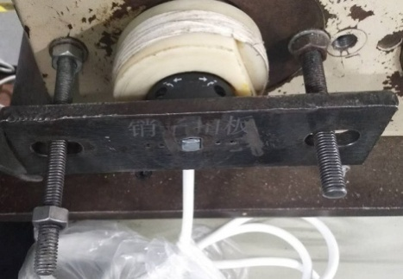
2.装测试扣板
方轴插入测试扣板，测试扣板贴平前盖板
3.接电源线
DOOYA 作业指导书JS-9-1.273 C/02
适用类型：TM09、TM10、TM20系列电机[124#] | 制程站别：综合测试 | 人数：1 | 标准工时： | 日期：2018/10/25
作业步骤：

用手来回转动，使电机减速端卡进测试台方形槽中
4.按启动开关
按下开关测试台启动
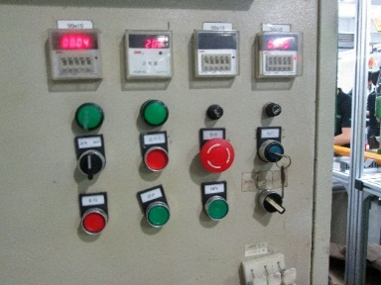
5.按正转开关
按下正转开关，电机带动砝码上升
内齿套卡扣与测试台皇冠治具缺口对齐，插入电机
★先确认产品电压频率并调整好，测试电压：230V
★电机热态拉不动，将不良电机放置于指定区域，等电机处于冷态后重新用230V电压测试一次，判断电机提升力
★124#砝码加重20%测试，124#进行负载测试时仍使用老综合测试台
★无行程头系列电机测试电机提升力及刹车
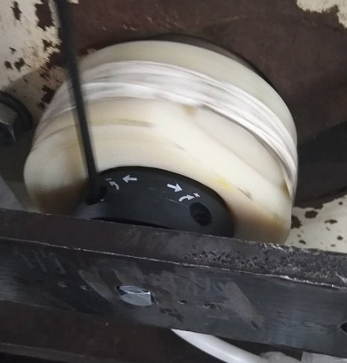
6.调节白蜗杆及测试提升力
1.依据网印调节白色蜗杆，电机带动砝码上行至距离地面80cm时减死电机,再往“+”方向调节，电机上一段距离后停止，此动作循环三次，测试提升力无问题
2.测试负载下白蜗杆松紧程度
★用PP调节杆调节蜗杆,不能有紧、卡或调节杆断现象
★不要有电机拉不动
★注意不要有反转，网印不能错
★电机带动砝码上行距离L1必须大于100cm以上
L1
按表格中的接线顺序进行接线
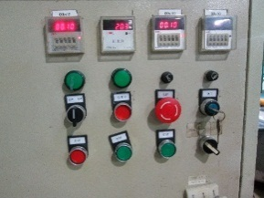
7.按逆转开关
按下逆转开关，电机带动砝码下降
 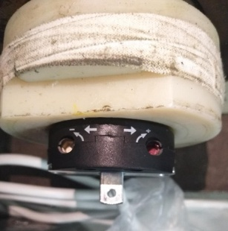 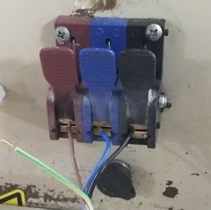

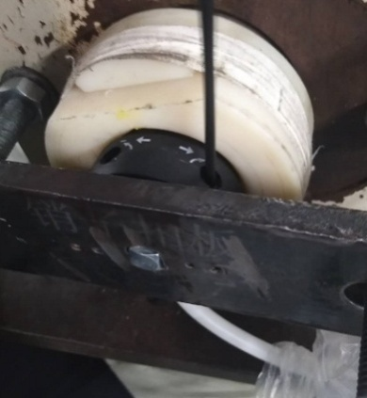
8.调节红色蜗杆及测试刹车
1.依据网印调节红色蜗杆，电机下行，当砝码碰到计数开关，减死电机；
2.测试负载下红蜗杆松紧程度；
3.依据网印调节红色蜗杆往“+”方向调节，电机下行，然后反向调节，电机停止运行，此动作循环三次，每次电机运行距离不小于10CM，测试下行刹车不能打滑
★不能刹车打滑
计数开关
按正转开关，电机上行，验证电机到上行程点停止；按反转开关，电机下行，验证电机到下行程点停止
9.验证行程
10.取出电机
依据网印调节红色蜗杆往“+”方向调节，电机下行至砝码完全落下，按启动开关，电机停止，取下电源线及扣板

